Форсунки омывателя
КрепАвто. www.krepauto.ru Форсунки стеклоомывателей.
Итого |  |  |  |  |  | 0 | 0.0
Артикул | Фото | Название | Примечание | От 1 до 10 шт. | От 10 шт. | Кол-во, шт | Сумма, руб
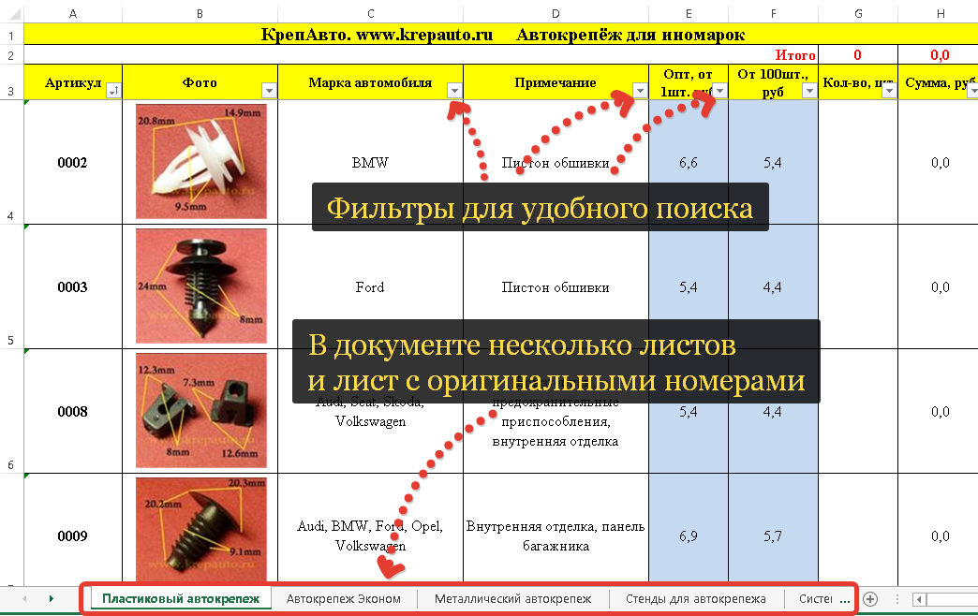
F001 | 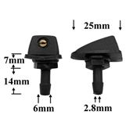 | Форсунка стеклоомывателя лобового стекла | Универсальная форсунка омывателя лобового стекла веерного типа. Поток воды регулируется. Фиксируется при помощи гайки. | 25.0 | 21.3 |  | 0.0
F002 | 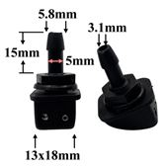 | Форсунка стеклоомывателя лобового стекла | Универсальная форсунка омывателя лобового стекла струйного типа, с двумя выходами. Поток воды регулируется. Фиксируется при помощи гайки. | 9.0 | 7.7 |  | 0.0
F003 | 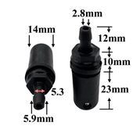 | Форсунка стеклоомывателя заднего стекла | Универсальная форсунка омывателя заднего стекла струйного типа, с одним выходом. Поток воды регулируется. Фиксируется при помощи гайки. | 23.0 | 19.6 |  | 0.0
F004 | 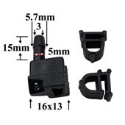 | Форсунка стеклоомывателя лобового стекла ЗИЛ. | Форсунка омывателя лобового стекла струйного типа, с двумя выходами. Поток воды регулируется. Фиксируется при помощи гайки. Подходит для автомобиля ЗИЛ "Бычок" | 24.0 | 20.4 |  | 0.0
F005 | 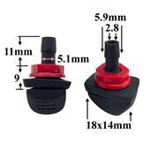 | Форсунка стеклоомывателя лобового стекла | Универсальная форсунка омывателя лобового стекла веерного типа, без регулировки. Фиксируется при помощи гайки. | 23.0 | 19.6 |  | 0.0
F006 | 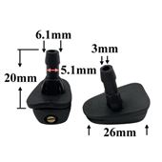 | Форсунка стеклоомывателя лобового стекла | Универсальная форсунка омывателя лобового стекла веерного типа. Поток воды регулируется. Фиксируется при помощи защелки. | 25.0 | 21.3 |  | 0.0
F007 | 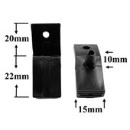 | Форсунка стеклоомывателя лобового стекла ВАЗ 2110 | Стандартная форсунка омывателя лобового стекла для автомобиля ВАЗ 2110. Без ребра. | 23.0 | 19.6 |  | 0.0
F008 | 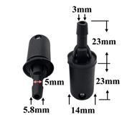 | Форсунка стеклоомывателя заднего стекла | Универсальная форсунка омывателя заднего стекла струйного типа, с одним выходами. Поток воды регулируется. Фиксируется при помощи защелки. | 23.0 | 19.6 |  | 0.0
F009 | 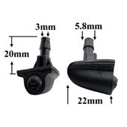 | Форсунка стеклоомывателя лобового стекла "Bertone" | Веерная форсунка омывателя лобового стекла для автомобиля Chevrolet Niva. Также подходит для многих других марок автомобилей, за счет удобной установки и хорошей регулировки потока воды. Фиксируется при помощи защелки. | 45.0 | 38.3 |  | 0.0
F010 | 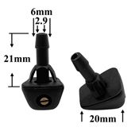 | Форсунка стеклоомывателя лобового стекла | Универсальная форсунка омывателя лобового стекла веерного типа. Поток воды регулируется. Фиксируется при помощи защелки. | 25.0 | 21.3 |  | 0.0
F011 | 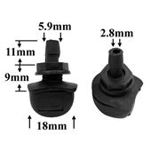 | Форсунка стеклоомывателя лобового стекла | Универсальная форсунка омывателя лобового стекла веерного типа, без регулировки. Фиксируется при помощи гайки. | 23.0 | 19.6 |  | 0.0
F012 | 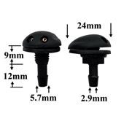 | Форсунка стеклоомывателя лобового стекла Рено Логан | Форсунка омывателя лобового стекла струйного типа для Renault Logan, с двумя выходами. Поток воды регулируется. Фиксируется при помощи гайки. Может устанавливаться и на другие марки автомобилей. | 25.0 | 21.3 |  | 0.0
F013 | 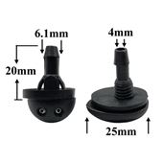 | Форсунка стеклоомывателя лобового стекла Приора. | Стандартная струйная форсунка омывателя лобового стекла для автомобиля Лада Приора. Регулируется, фиксируется при помощи защелки. | 23.0 | 19.6 |  | 0.0
F014 | 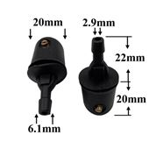 | Форсунка стеклоомывателя заднего стекла | Универсальная форсунка омывателя заднего стекла верного типа. Поток воды регулируется. Фиксируется при помощи защелки. | 26.0 | 22.1 |  | 0.0
F015 | 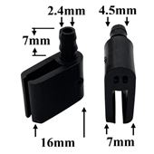 | Форсунка стеклоомывателя лобового стекла Газель Некст. | Стандартная форсунка омывателя лобового стекла для автомобиля Газель Некст. | 37.0 | 31.5 |  | 0.0
F016 | 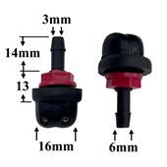 | Форсунка стеклоомывателя лобового стекла | Универсальная форсунка омывателя лобового стекла струйного типа, с двумя выходами. Поток воды регулируется. Фиксируется при помощи гайки. | 23.0 | 19.6 |  | 0.0
F017 | 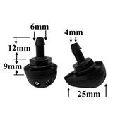 | Форсунка стеклоомывателя лобового стекла Приора. | Стандартная струйная форсунка омывателя лобового стекла для автомобиля Лада Приора. Регулируется, фиксируется при помощи гайки. | 23.0 | 19.6 |  | 0.0
F018 | 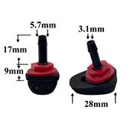 | Форсунка стеклоомывателя лобового стекла | Универсальная форсунка омывателя лобового стекла струйного типа, с двумя выходами. Поток воды регулируется. Фиксируется при помощи гайки. | 25.0 | 21.3 |  | 0.0
F019 | 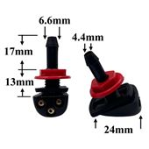 | Форсунка стеклоомывателя лобового стекла | Универсальная форсунка омывателя лобового стекла струйного типа, с тремя выходами. Поток воды регулируется. Фиксируется при помощи гайки. | 40.0 | 34.0 |  | 0.0
F020 | 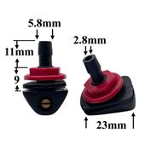 | Форсунка стеклоомывателя лобового стекла | Универсальная форсунка омывателя лобового стекла веерного типа. Поток воды регулируется. Фиксируется при помощи гайки. | 25.0 | 21.3 |  | 0.0
F021 | 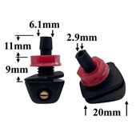 | Форсунка стеклоомывателя лобового стекла | Универсальная форсунка омывателя лобового стекла веерного типа. Поток воды регулируется. Фиксируется при помощи гайки. | 25.0 | 21.3 |  | 0.0
F022 | 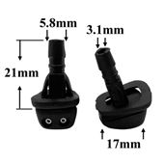 | Форсунка стеклоомывателя лобового стекла | Универсальная форсунка омывателя лобового стекла струйного типа, с двумя выходами. Поток воды регулируется. Фиксируется при помощи защелки. | 9.0 | 7.7 |  | 0.0
F023 | 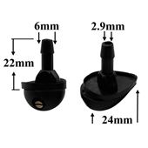 | Форсунка стеклоомывателя лобового стекла Приора. | Стандартная веерная форсунка омывателя лобового стекла для автомобиля Лада Приора. Регулируется, фиксируется при помощи защелки. | 25.0 | 21.3 |  | 0.0
F024 | 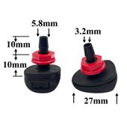 | Форсунка стеклоомывателя лобового стекла Пежо. | Веерная форсунка омывателя лобового стекла. Подходит для большинства автомобилей Пежо. | 26.0 | 22.1 |  | 0.0
F025 | 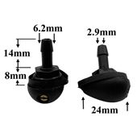 | Форсунка стеклоомывателя лобового стекла Приора. | Стандартная веерная форсунка омывателя лобового стекла для автомобиля Лада Приора. Регулируется, фиксируется при помощи гайки. | 25.0 | 21.3 |  | 0.0
F026 | 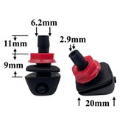 | Форсунка стеклоомывателя лобового стекла | Универсальная веерная форсунка омывателя лобового стекла с пластиковым распылителем. Поток воды регулируется. Фиксируется при помощи гайки. | 25.0 | 21.3 |  | 0.0
F027 | 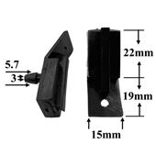 | Форсунка стеклоомывателя лобового стекла ВАЗ 2110 | Стандартная форсунка омывателя лобового стекла для автомобиля ВАЗ 2110. С ребром. | 21.0 | 17.9 |  | 0.0
F028 | 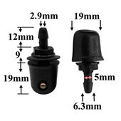 | Форсунка стеклоомывателя заднего стекла | Универсальная форсунка омывателя заднего стекла верного типа. Поток воды регулируется. Фиксируется при помощи гайки. | 26.0 | 22.1 |  | 0.0
F029 | 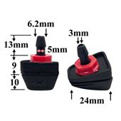 | Форсунка стеклоомывателя лобового стекла Vovlo. | Веерная форсунка омывателя лобового стекла. Подходит для большинства автомобилей Volvo. | 40.0 | 34.0 |  | 0.0
F030 | 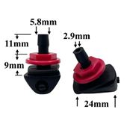 | Форсунка стеклоомывателя универсальная | Универсальная веерная форсунка омывателя лобового стекла с пластиковым распылителем. Поток воды регулируется. Фиксируется при помощи гайки. | 25.0 | 21.3 |  | 0.0
F031 | 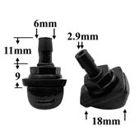 | Форсунка стеклоомывателя лобового стекла универсальная | Форсунки струйные на лобовое стекло. Поток воды регулируется, фиксируются при помощи защелки. | 23 | 19.6 |  | 0.0
F033 | 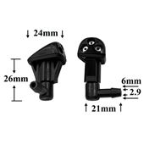 | Форсунка стеклоомывателя лобового стекла для Kia | Форсунки струйные на лобовое стекло. Поток воды регулируется, фиксируются при помощи гайки. | 120 | 102 |  | 0.0
F034 | 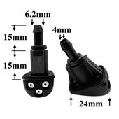 | Форсунка стеклоомывателя лобового стекла для Kia | Форсунки струйные на лобовое стекло. Поток воды регулируется, фиксируются при помощи защелки. | 120 | 102 |  | 0.0
F035 | 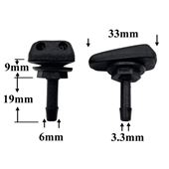 | Форсунка стеклоомывателя лобового стекла для Mercedes | Форсунки струйные на лобовое стекло. Поток воды регулируется, фиксируются при помощи защелки. | 36 | 30.6 |  | 0.0
F036 | 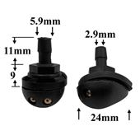 | Форсунка стеклоомывателя лобового стекла для Lada Приора | Форсунки струйные на лобовое стекло. Поток воды регулируется, фиксируются при помощи гайки. | 25 | 21.3 |  | 0.0
F037 | 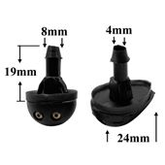 | Форсунка стеклоомывателя лобового стекла для Lada Приора | Форсунки струйные на лобовое стекло. Поток воды регулируется, фиксируются при помощи гайки. | 25 | 21.3 |  | 0.0
F038 | 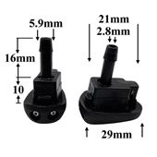 | Форсунка стеклоомывателя лобового стекла для ГАЗ (Волга) | Форсунки струйные на лобовое стекло. Поток воды регулируется, фиксируются при помощи защелки. | 25 | 21.3 |  | 0.0
F039 | 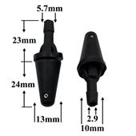 | Форсунка стеклоомывателя заднего стекла универсальная | Форсунки струйные на заднее стекло. Поток воды регулируется, фиксируются при помощи защелки. | 21 | 17.9 |  | 0.0
F040 | 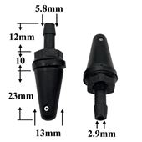 | Форсунка стеклоомывателя заднего стекла универсальная | Форсунки струйные на заднее стекло. Поток воды регулируется, фиксируются при помощи гайки. | 23 | 19.6 |  | 0.0
F041 | 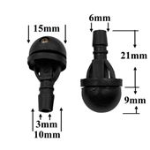 | Форсунка стеклоомывателя лобового стекла универсальная | Форсунки струйные на лобовое стекло. Поток воды регулируется, фиксируются при помощи защелки. | 19 | 16.2 |  | 0.0
F042 | 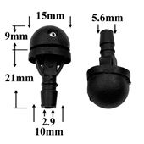 | Форсунка стеклоомывателя лобового стекла универсальная | Форсунки струйные на лобовое стекло. Поток воды регулируется, фиксируются при помощи защелки. | 9 | 7.7 |  | 0.0
F043 | 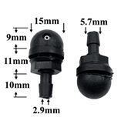 | Форсунка стеклоомывателя лобового стекла универсальная | Форсунки струйные на лобовое стекло. Поток воды регулируется, фиксируются при помощи гайки. | 9 | 7.7 |  | 0.0
F044 | 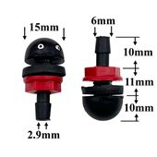 | Форсунка стеклоомывателя лобового стекла универсальная | Форсунки струйные на лобовое стекло. Поток воды регулируется, фиксируются при помощи гайки. | 9 | 7.7 |  | 0.0
F045 | 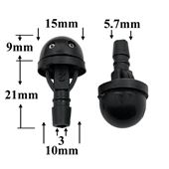 | Форсунка стеклоомывателя лобового стекла универсальная | Форсунки струйные на лобовое стекло. Поток воды регулируется, фиксируются при помощи гайки. | 9 | 7.7 |  | 0.0
F046 | 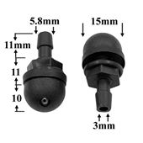 | Форсунка стеклоомывателя лобового стекла для Камаз | Форсунки струйные на лобовое стекло. Поток воды регулируется, фиксируются при помощи гайки. | 9 | 7.7 |  | 0.0
F047 | 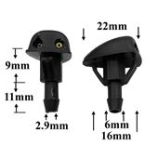 | Форсунка стеклоомывателя лобового стекла для Chevrolet, Hyundai | Форсунки струйные на лобовое стекло. Поток воды регулируется, фиксируются при помощи защелки. | 25 | 21.3 |  | 0.0
F048 | 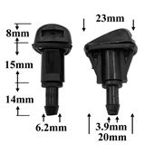 | Форсунка стеклоомывателя лобового стекла для Toyota | Форсунки струйные на лобовое стекло. Поток воды регулируется, фиксируются при помощи защелки. | 120 | 102 |  | 0.0
F049 | 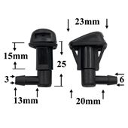 | Форсунка стеклоомывателя лобового стекла для Toyota | Форсунки струйные на лобовое стекло. Поток воды регулируется, фиксируются при помощи защелки. | 120 | 102 |  | 0.0
F161 | 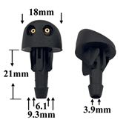 | Форсунка стеклоомывателя лобового стекла Renault, Dacia | Форсунки струйные на лобовое стекло. Поток воды регулируется, фиксируются при помощи защелки. | 74.6 | 63.4 |  | 0.0
F201 |  | Форсунка стеклоомывателя заднего стекла универсальная | Форсунки струйные на заднее стекло. Поток воды регулируется, фиксируются при помощи защелки. | 64 | 54.4 |  | 0.0
F202 |  | Форсунка стеклоомывателя лобового стекла для VAG | Форсунки струйные на лобовое стекло. Поток воды регулируется, фиксируются при помощи защелки. | 72 | 61.2 |  | 0.0
F203 |  | Форсунка стеклоомывателя лобового стекла для VAG | Форсунки веерные на лобовое стекло. Поток воды не регулируется, фиксируются при помощи защелки. | 84 | 71.4 |  | 0.0
F204 |  | Форсунка стеклоомывателя лобового стекла для Infiniti, Nissan | Форсунки струйные на лобовое стекло. Поток воды регулируется, фиксируются при помощи защелки. | 72 | 61.2 |  | 0.0
F205 |  | Форсунка стеклоомывателя лобового стекла для GM | Форсунки веерные на лобовое стекло. Поток воды регулируется, фиксируются при помощи защелки. | 112 | 95.2 |  | 0.0
F206 |  | Форсунка стеклоомывателя лобового стекла для GM | Форсунки веерные на лобовое стекло. Поток воды регулируется, фиксируются при помощи защелки. | 112 | 95.2 |  | 0.0
F207 |  | Форсунка стеклоомывателя лобового стекла для GM | Форсунки струйные на лобовое стекло. Поток воды регулируется, фиксируются при помощи защелки. | 110 | 93.5 |  | 0.0
F208 |  | Форсунка стеклоомывателя лобового стекла для GM | Форсунки струйные на лобовое стекло. Поток воды регулируется, фиксируются при помощи защелки. | 74 | 62.9 |  | 0.0
F209 |  | Комплект форсунок омывателя фар для VAG (левый и правый) | Форсунки струйные на Фары стекло. Поток воды не регулируется, фиксируются при помощи защелки. | 390 | 331.5 |  | 0.0
F210 |  | Форсунка стеклоомывателя лобового стекла для Ford, Jaguar | Форсунки струйные на лобовое стекло. Поток воды регулируется, фиксируются при помощи защелки. | 107 | 91 |  | 0.0
F211 |  | Форсунка стеклоомывателя лобового стекла для Ford | Форсунки струйные на лобовое стекло. Поток воды регулируется, фиксируются при помощи защелки. | 71 | 60.4 |  | 0.0
F212 |  | Форсунка стеклоомывателя лобового стекла для Honda | Форсунки струйные на лобовое стекло. Поток воды не регулируется, фиксируются при помощи защелки. | 109 | 92.7 |  | 0.0
F213 |  | Форсунка стеклоомывателя лобового стекла для Honda | Форсунки веерные на лобовое стекло. Поток воды регулируется, фиксируются при помощи защелки. | 73 | 62.1 |  | 0.0
F214 |  | Форсунка стеклоомывателя лобового стекла для Honda | Форсунки веерные на лобовое стекло. Поток воды регулируется, фиксируются при помощи защелки. | 108 | 91.8 |  | 0.0
F215 |  | Форсунка стеклоомывателя лобового стекла для Honda | Форсунки струйные на лобовое стекло. Поток воды регулируется, фиксируются при помощи защелки. | 77 | 65.5 |  | 0.0
F216 |  | Комплект форсунок стеклоомывателя лобового стекла для Jeep (левый и правый) | Форсунки струйные на лобовое стекло. Поток воды регулируется, фиксируются при помощи защелки. | 198 | 168.3 |  | 0.0
F217 |  | Форсунка стеклоомывателя лобового стекла для Hyundai, KIA | Форсунки струйные на лобовое стекло. Поток воды регулируется, фиксируются при помощи защелки. | 85 | 72.3 |  | 0.0
F218 |  | Форсунка стеклоомывателя лобового стекла универсальная | Форсунки струйные на лобовое стекло. Поток воды регулируется, фиксируются при помощи гайки. | 68 | 57.8 |  | 0.0
F219 |  | Форсунка стеклоомывателя лобового стекла для Lexus, Toyota | Форсунки веерные на лобовое стекло. Поток воды не регулируется, фиксируются при помощи защелки. | 92 | 78.2 |  | 0.0
F220 |  | Форсунка стеклоомывателя лобового стекла для Infiniti, Nissan | Форсунки струйные на лобовое стекло. Поток воды регулируется, фиксируются при помощи защелки. | 96 | 81.6 |  | 0.0
F221 |  | Форсунка стеклоомывателя лобового стекла Infiniti, Nissan | Форсунки струйные на лобовое стекло. Поток воды не регулируется, фиксируются при помощи защелки. | 114 | 96.9 |  | 0.0
F222 |  | Форсунка стеклоомывателя лобового стекла Infiniti, Nissan | Форсунки струйные на лобовое стекло. Поток воды регулируется, фиксируются при помощи защелки. | 82 | 69.7 |  | 0.0
F223 |  | Форсунка стеклоомывателя лобового стекла для Citroen, Peugeot | Форсунки струйные на лобовое стекло. Поток воды регулируется, фиксируются при помощи защелки. | 76 | 64.6 |  | 0.0
F224 |  | Форсунка стеклоомывателя лобового стекла для Geely | Форсунки струйные на лобовое стекло. Поток воды регулируется, фиксируются при помощи защелки. | 70 | 59.5 |  | 0.0
F225 |  | Форсунка омывателя фар для Mazda | Форсунки веерные на Фары стекло. Поток воды не регулируется, фиксируются при помощи защелки. | 118 | 100.3 |  | 0.0
F226 |  | Форсунка стеклоомывателя лобового стекла Lexus, Toyota | Форсунки струйные на лобовое стекло. Поток воды регулируется, фиксируются при помощи защелки. | 71 | 60.4 |  | 0.0
F228 |  | Форсунка стеклоомывателя лобового стекла для Dodge, Citroen, Peugeot | Форсунки веерные на лобовое стекло. Поток воды не регулируется, фиксируются при помощи защелки. | 78 | 66.3 |  | 0.0
F230 |  | Форсунка стеклоомывателя лобового стекла для Citroen, Peugeot | Форсунки струйные на лобовое стекло. Поток воды регулируется, фиксируются при помощи защелки. | 80 | 68 |  | 0.0
F231 |  | Форсунка стеклоомывателя лобового стекла для Лада, ГАЗ | Форсунки струйные на лобовое стекло. Поток воды регулируется, фиксируются при помощи гайки. | 48 | 40.8 |  | 0.0
F232 |  | Форсунка стеклоомывателя лобового стекла универсальная | Форсунки струйные на лобовое стекло. Поток воды регулируется, фиксируются при помощи гайки. | 46 | 39.1 |  | 0.0
F234 |  | Форсунка стеклоомывателя лобового стекла для Great Wall | Форсунки веерные на лобовое стекло. Поток воды регулируется, фиксируются при помощи защелки. | 55 | 46.8 |  | 0.0
F235 |  | Форсунка стеклоомывателя лобового стекла для Mitsubishi | Форсунки струйные на лобовое стекло. Поток воды регулируется, фиксируются при помощи защелки. | 69 | 58.7 |  | 0.0
F237 |  | Комплект форсунок стеклоомывателя лобового стекла для Citroen, Peugeot (левый и правый) | Форсунки струйные на заднее стекло. Поток воды регулируется, фиксируются при помощи защелки. | 144 | 122.4 |  | 0.0
F238 |  | Форсунка стеклоомывателя лобового стекла универсальная | Форсунки струйные на лобовое стекло. Поток воды регулируется, фиксируются при помощи защелки. | 78 | 66.3 |  | 0.0
F240 |  | Форсунка стеклоомывателя лобового стекла для Mercedes-Benz, VAG | Форсунки струйные на лобовое стекло. Поток воды регулируется, фиксируются при помощи защелки. | 95 | 80.8 |  | 0.0
F241 |  | Форсунка стеклоомывателя лобового стекла универсальная | Форсунки струйные на лобовое стекло. Поток воды регулируется, фиксируются при помощи гайки. | 59 | 50.2 |  | 0.0
F242 |  | Форсунка стеклоомывателя лобового стекла для Shaanxi, Shacman | Форсунки струйные на лобовое стекло. Поток воды регулируется, фиксируются при помощи защелки. | 76 | 64.6 |  | 0.0
F244 |  | Форсунка стеклоомывателя лобового стекла для Ford | Форсунки веерные на лобовое стекло. Поток воды регулируется, фиксируются при помощи защелки. | 172 | 146.2 |  | 0.0
F245 |  | Форсунка стеклоомывателя лобового стекла для VAG | Форсунки струйные на лобовое стекло. Поток воды регулируется, фиксируются при помощи защелки. | 380 | 323 |  | 0.0
F246 |  | Форсунка стеклоомывателя лобового стекла для Ford, Mini | Форсунки струйные на лобовое стекло. Поток воды регулируется, фиксируются при помощи защелки. | 85 | 72.3 |  | 0.0
F247 |  | Форсунка стеклоомывателя лобового стекла для Infiniti, Nissan | Форсунки веерные на лобовое стекло. Поток воды не регулируется, фиксируются при помощи защелки. | 140 | 119 |  | 0.0
F248 |  | Форсунка стеклоомывателя лобового стекла для Infiniti, Nissan | Форсунки веерные на лобовое стекло. Поток воды не регулируется, фиксируются при помощи защелки. | 125 | 106.3 |  | 0.0
F249 |  | Форсунка стеклоомывателя лобового стекла для GM, Hyundai, KIA | Форсунки веерные на лобовое стекло. Поток воды не регулируется, фиксируются при помощи защелки. | 98 | 83.3 |  | 0.0
F250 |  | Форсунка стеклоомывателя лобового стекла для Subaru | Форсунки веерные на лобовое стекло. Поток воды не регулируется, фиксируются при помощи защелки. | 95 | 80.8 |  | 0.0
F251 |  | Форсунка стеклоомывателя лобового стекла для BMW | Форсунки струйные на лобовое стекло. Поток воды регулируется, фиксируются при помощи защелки. | 89 | 75.7 |  | 0.0
F252 |  | Форсунка стеклоомывателя лобового стекла для VAG | Форсунки веерные на лобовое стекло. Поток воды не регулируется, фиксируются при помощи защелки. | 95 | 80.8 |  | 0.0
F253 |  | Комплект форсунок стеклоомывателя лобового стекла для Lexus, Toyota (левый и правый) | Форсунки струйные на лобовое стекло. Поток воды регулируется, фиксируются при помощи защелки. | 216 | 183.6 |  | 0.0
F255 |  | Форсунка стеклоомывателя лобового стекла для Renault | Форсунки струйные на лобовое стекло. Поток воды не регулируется, фиксируются при помощи защелки. | 73 | 62.1 |  | 0.0
F256 |  | Форсунка стеклоомывателя лобового стекла универсальная | Форсунки струйные на лобовое стекло. Поток воды регулируется, фиксируются при помощи гайки. | 67 | 57 |  | 0.0
F257 |  | Форсунка стеклоомывателя лобового стекла для VAG | Форсунки струйные на лобовое стекло. Поток воды не регулируется, фиксируются при помощи защелки. | 144 | 122.4 |  | 0.0
F258 |  | Форсунка стеклоомывателя лобового стекла для Renault | Форсунки струйные на лобовое стекло. Поток воды регулируется, фиксируются при помощи защелки. | 78 | 66.3 |  | 0.0
F259 |  | Форсунка стеклоомывателя лобового стекла для Lexus, Toyota | Форсунки струйные на лобовое стекло. Поток воды регулируется, фиксируются при помощи защелки. | 80 | 68 |  | 0.0
F260 |  | Форсунка стеклоомывателя лобового стекла для Scania | Форсунки струйные на лобовое стекло. Поток воды регулируется, фиксируются при помощи защелки. | 210 | 178.5 |  | 0.0
F261 |  | Форсунка стеклоомывателя лобового стекла для Mazda | Форсунки струйные на лобовое стекло. Поток воды регулируется, фиксируются при помощи защелки. | 84 | 71.4 |  | 0.0
F262 |  | Форсунка стеклоомывателя лобового стекла для Renault | Форсунки струйные на лобовое стекло. Поток воды регулируется, фиксируются при помощи защелки. | 82 | 69.7 |  | 0.0
F263 |  | Форсунка стеклоомывателя лобового стекла для Лада | Форсунки веерные на лобовое стекло. Поток воды регулируется, фиксируются при помощи гайки. | 59 | 50.2 |  | 0.0
F264 |  | Форсунка стеклоомывателя лобового стекла для Mercedes-Benz | Форсунки струйные на лобовое стекло. Поток воды регулируется, фиксируются при помощи защелки. | 121 | 102.9 |  | 0.0
F265 |  | Форсунка стеклоомывателя лобового стекла для Renault, Dacia | Форсунки струйные на лобовое стекло. Поток воды регулируется, фиксируются при помощи защелки. | 73 | 62.1 |  | 0.0
F266 |  | Комплект форсунок стеклоомывателя лобового стекла для Лада, Renault (левый и правый) | Форсунки веерные на лобовое стекло. Поток воды не регулируется, фиксируются при помощи защелки. | 158 | 134.3 |  | 0.0
F267 |  | Форсунка стеклоомывателя лобового стекла для Lexus, Toyota | Форсунки веерные на лобовое стекло. Поток воды не регулируется, фиксируются при помощи защелки. | 72 | 61.2 |  | 0.0
F268 |  | Форсунка стеклоомывателя лобового стекла для Hyundai, KIA | Форсунки струйные на лобовое стекло. Поток воды регулируется, фиксируются при помощи защелки. | 73 | 62.1 |  | 0.0
F269 |  | Форсунка стеклоомывателя лобового стекла для Lexus, Toyota | Форсунки веерные на лобовое стекло. Поток воды не регулируется, фиксируются при помощи защелки. | 105 | 89.3 |  | 0.0
F270 |  | Форсунка стеклоомывателя лобового стекла для Ford | Форсунки веерные на лобовое стекло. Поток воды не регулируется, фиксируются при помощи защелки. | 78 | 66.3 |  | 0.0
F271 |  | Форсунка стеклоомывателя лобового стекла для VAG | Форсунки веерные на лобовое стекло. Поток воды не регулируется, фиксируются при помощи защелки. | 75 | 63.8 |  | 0.0
F272 |  | Форсунка стеклоомывателя лобового стекла для Citroen, Peugeot | Форсунки веерные на лобовое стекло. Поток воды не регулируется, фиксируются при помощи защелки. | 81 | 68.9 |  | 0.0
F273 |  | Форсунка стеклоомывателя лобового стекла для Infiniti, Nissan | Форсунки веерные на лобовое стекло. Поток воды регулируется, фиксируются при помощи защелки. | 78 | 66.3 |  | 0.0
F274 |  | Форсунка стеклоомывателя лобового стекла для Mazda | Форсунки струйные на лобовое стекло. Поток воды регулируется, фиксируются при помощи защелки. | 86 | 73.1 |  | 0.0
F275 |  | Форсунка стеклоомывателя лобового стекла для Dodge, Jeep | Форсунки веерные на лобовое стекло. Поток воды не регулируется, фиксируются при помощи защелки. | 109 | 92.7 |  | 0.0
F276 |  | Форсунка стеклоомывателя лобового стекла для GM | Форсунки веерные на лобовое стекло. Поток воды не регулируется, фиксируются при помощи защелки. | 95 | 80.8 |  | 0.0
F277 |  | Форсунка стеклоомывателя лобового стекла для Ford | Форсунки веерные на лобовое стекло. Поток воды не регулируется, фиксируются при помощи защелки. | 92 | 78.2 |  | 0.0
F278 |  | Форсунка стеклоомывателя лобового стекла для Dodge, Jeep | Форсунки веерные на лобовое стекло. Поток воды не регулируется, фиксируются при помощи защелки. | 163 | 138.6 |  | 0.0
F279 |  | Форсунка стеклоомывателя лобового стекла для Ford | Форсунки веерные на лобовое стекло. Поток воды не регулируется, фиксируются при помощи защелки. | 88 | 74.8 |  | 0.0
F280 |  | Форсунка стеклоомывателя лобового стекла для Jeep | Форсунки веерные на лобовое стекло. Поток воды не регулируется, фиксируются при помощи защелки. | 98 | 83.3 |  | 0.0
F281 |  | Форсунка стеклоомывателя лобового стекла для GM | Форсунки веерные на лобовое стекло. Поток воды не регулируется, фиксируются при помощи защелки. | 123 | 104.6 |  | 0.0
F282 |  | Форсунка стеклоомывателя лобового стекла для Honda | Форсунки веерные на лобовое стекло. Поток воды не регулируется, фиксируются при помощи защелки. | 118 | 100.3 |  | 0.0
F283 |  | Форсунка стеклоомывателя лобового стекла для Jeep | Форсунки веерные на лобовое стекло. Поток воды не регулируется, фиксируются при помощи защелки. | 115 | 97.8 |  | 0.0
F284 |  | Форсунка стеклоомывателя лобового стекла для Doodge, Jeep | Форсунки веерные на лобовое стекло. Поток воды не регулируется, фиксируются при помощи защелки. | 110 | 93.5 |  | 0.0
F285 |  | Комплект форсунок омывателя фар для Land Rover (левый и правый) | Форсунки веерные на Фары стекло. Поток воды не регулируется, фиксируются при помощи защелки. | 176 | 149.6 |  | 0.0
F286 |  | Форсунка стеклоомывателя лобового стекла для Ford, Lincoln | Форсунки веерные на лобовое стекло. Поток воды не регулируется, фиксируются при помощи защелки. | 70 | 59.5 |  | 0.0
F287 |  | Форсунка стеклоомывателя лобового стекла для Chrysler, Jeep | Форсунки веерные на лобовое стекло. Поток воды не регулируется, фиксируются при помощи защелки. | 84 | 71.4 |  | 0.0
F290 |  | Форсунка лобового стекла для Hyundai, KIA | Форсунки струйные на лобовое стекло. Поток воды регулируется, фиксируются при помощи гайки. | 207 | 176 |  | 0.0
F291 |  | Форсунка стеклоомывателя лобового стекла для Lexus, Toyota | Форсунки струйные на лобовое стекло. Поток воды регулируется, фиксируются при помощи защелки. | 86 | 73.1 |  | 0.0
F292 |  | Форсунка стеклоомывателя лобового стекла для Citroen, Peugeot | Форсунки струйные на лобовое стекло. Поток воды регулируется, фиксируются при помощи защелки. | 108 | 91.8 |  | 0.0
F293 |  | Форсунка стеклоомывателя заднего стекла для BMW, Mini, Honda, Mercedes-Benz, VAG | Форсунки струйные на заднее стекло. Поток воды регулируется, фиксируются при помощи защелки. | 74 | 62.9 |  | 0.0
F295 |  | Форсунка стеклоомывателя лобового стекла для Renault | Форсунки веерные на лобовое стекло. Поток воды регулируется, фиксируются при помощи гайки. | 68 | 57.8 |  | 0.0
F296 |  | Форсунка стеклоомывателя лобового стекла для Hyundai, KIA | Форсунки веерные на лобовое стекло. Поток воды не регулируется, фиксируются при помощи защелки. | 119 | 101.2 |  | 0.0
F297 |  | Форсунка стеклоомывателя лобового стекла для Volvo | Форсунки веерные на лобовое стекло. Поток воды не регулируется, фиксируются при помощи защелки. | 94 | 79.9 |  | 0.0
F298 |  | Форсунка стеклоомывателя лобового стекла для Газель, Mercedes-Benz, VAG | Форсунки струйные на лобовое стекло. Поток воды не регулируется, фиксируются при помощи защелки. | 82 | 69.7 |  | 0.0
F299 |  | Форсунка стеклоомывателя лобового стекла для MAN, Volvo | Форсунки струйные на лобовое стекло. Поток воды регулируется, фиксируются при помощи защелки. | 88 | 74.8 |  | 0.0
F301 |  | Форсунка стеклоомывателя лобового стекла для Hyundai, KIA | Форсунки струйные на лобовое стекло. Поток воды регулируется, фиксируются при помощи защелки. | 74 | 62.9 |  | 0.0
F302 |  | Форсунка стеклоомывателя лобового стекла для VAG | Форсунки струйные на лобовое стекло. Поток воды не регулируется, фиксируются при помощи защелки. | 483 | 410.6 |  | 0.0
F303 |  | Форсунка стеклоомывателя лобового стекла для Ford | Форсунки веерные на лобовое стекло. Поток воды не регулируется, фиксируются при помощи защелки. | 447 | 380 |  | 0.0
F304 |  | Комплект форсунок стеклоомывателя лобового стекла для Citroen, Peugeot (левый и правый) | Форсунки струйные на лобовое стекло. Поток воды регулируется, фиксируются при помощи защелки. | 178 | 151.3 |  | 0.0
F305 |  | Форсунка стеклоомывателя лобового стекла для Hyundai, KIA | Форсунки веерные на лобовое стекло. Поток воды не регулируется, фиксируются при помощи Болт. | 155 | 131.8 |  | 0.0
F306 |  | Форсунка стеклоомывателя лобового стекла для Infiniti, Nissan | Форсунки веерные на лобовое стекло. Поток воды регулируется, фиксируются при помощи защелки. | 96 | 81.6 |  | 0.0
F307 |  | Форсунка стеклоомывателя лобового стекла для Honda | Форсунки веерные на лобовое стекло. Поток воды регулируется, фиксируются при помощи защелки. | 98 | 83.3 |  | 0.0
F308 |  | Коплект форсунок стеклоомывателя лобового стекла для VAG (левый и правый) | Форсунки веерные на лобовое стекло. Поток воды не регулируется, фиксируются при помощи защелки. | 982 | 834.7 |  | 0.0
F309 |  | Комплект форсунок стеклоомывателя лобового стекла для VAG (левый и правый) | Форсунки веерные на лобовое стекло. Поток воды не регулируется, фиксируются при помощи защелки. | 1086 | 923.1 |  | 0.0
F310 |  | Комплект форсунок стеклоомывателя лобового стекла для VAG (левый и правый) | Форсунки веерные на лобовое стекло. Поток воды не регулируется, фиксируются при помощи защелки. | 1138 | 967.3 |  | 0.0
F311 |  | Комплект форсунок стеклоомывателя лобового стекла для VAG (левый и правый) | Форсунки веерные на лобовое стекло. Поток воды не регулируется, фиксируются при помощи защелки. | 1080 | 918 |  | 0.0
F312 |  | Комплект форсунок стеклоомывателя лобового стекла для КАМАЗ, Mercedes-Benz (левый и правый) | Форсунки струйные на лобовое стекло. Поток воды регулируется, фиксируются при помощи защелки. | 778 | 661.3 |  | 0.0
F314 |  | Форсунка стеклоомывателя лобового стекла для Ssangyong | Форсунки веерные на лобовое стекло. Поток воды не регулируется, фиксируются при помощи защелки. | 447 | 380 |  | 0.0
F315 |  | Форсунка стеклоомывателя лобового стекла для Jeep | Форсунки веерные на лобовое стекло. Поток воды не регулируется, фиксируются при помощи защелки. | 268 | 227.8 |  | 0.0
F316 |  | Форсунка стеклоомывателя лобового стекла для Hyundai, KIA, Suzuki | Форсунки струйные на лобовое стекло. Поток воды регулируется, фиксируются при помощи защелки. | 86 | 73.1 |  | 0.0
F317 |  | Форсунка стеклоомывателя лобового стекла для Volvo | Форсунки веерные на лобовое стекло. Поток воды не регулируется, фиксируются при помощи защелки. | 76 | 64.6 |  | 0.0
F318 |  | Форсунка стеклоомывателя заднего стекла для VAG | Форсунки струйные на заднее стекло. Поток воды регулируется, фиксируются при помощи защелки. | 89 | 75.7 |  | 0.0
F321 |  | Форсунка стеклоомывателя лобового стекла для GM | Форсунки струйные на лобовое стекло. Поток воды регулируется, фиксируются при помощи защелки. | 83 | 70.6 |  | 0.0
F322 |  | Форсунка стеклоомывателя лобового стекла для Lexus, Toyota | Форсунки веерные на лобовое стекло. Поток воды не регулируется, фиксируются при помощи защелки. | 95 | 80.8 |  | 0.0
F323 |  | Форсунка омывателя заднего стекла для Honda | Форсунки веерные на заднее стекло. Поток воды не регулируется, фиксируются при помощи защелки. | 577 | 490.5 |  | 0.0
F324 |  | Форсунка стеклоомывателя лобового стекла для GM | Форсунки струйные на лобовое стекло. Поток воды регулируется, фиксируются при помощи защелки. | 85 | 72.3 |  | 0.0
F326 |  | Форсунка стеклоомывателя лобового стекла для Jeep | Форсунки веерные на лобовое стекло. Поток воды не регулируется, фиксируются при помощи защелки. | 140 | 119 |  | 0.0
F327 |  | Форсунка стеклоомывателя лобового стекла для Honda | Форсунки веерные на лобовое стекло. Поток воды не регулируется, фиксируются при помощи защелки. | 655 | 556.8 |  | 0.0
F328 |  | Форсунка стеклоомывателя лобового стекла для Hyundai, KIA | Форсунки веерные на лобовое стекло. Поток воды не регулируется, фиксируются при помощи защелки. | 159 | 135.2 |  | 0.0
F329 |  | Форсунка стеклоомывателя лобового стекла для Jeep | Форсунки веерные на лобовое стекло. Поток воды не регулируется, фиксируются при помощи защелки. | 373 | 317.1 |  | 0.0
F330 |  | Комплект форсунок стеклоомывателя лобового стекла для GM (левый и правый) | Форсунки веерные на лобовое стекло. Поток воды не регулируется, фиксируются при помощи защелки. | 322 | 273.7 |  | 0.0
F331 |  | Форсунка стеклоомывателя лобового стекла для Lexus, Toyota | Форсунки струйные на лобовое стекло. Поток воды регулируется, фиксируются при помощи защелки. | 109 | 92.7 |  | 0.0
F332 |  | Форсунка стеклоомывателя лобового стекла для Infiniti, Nissan | Форсунки веерные на лобовое стекло. Поток воды не регулируется, фиксируются при помощи защелки. | 447 | 380 |  | 0.0
F333 |  | Форсунка стеклоомывателя лобового стекла для Ford | Форсунки веерные на лобовое стекло. Поток воды не регулируется, фиксируются при помощи защелки. | 362 | 307.7 |  | 0.0
F334 |  | Форсунка стеклоомывателя лобового стекла для Honda | Форсунки веерные на лобовое стекло. Поток воды не регулируется, фиксируются при помощи защелки. | 655 | 556.8 |  | 0.0
F335 |  | Форсунка стеклоомывателя лобового стекла для GM | Форсунки веерные на лобовое стекло. Поток воды не регулируется, фиксируются при помощи защелки. | 103 | 87.6 |  | 0.0
F337 |  | Форсунка стеклоомывателя лобового стекла для Honda | Форсунки веерные на лобовое стекло. Поток воды не регулируется, фиксируются при помощи защелки. | 448 | 380.8 |  | 0.0
F338 |  | Форсунка стеклоомывателя лобового стекла для Isuzu | Форсунки струйные на лобовое стекло. Поток воды регулируется, фиксируются при помощи защелки. | 86 | 73.1 |  | 0.0
F339 |  | Форсунка стеклоомывателя лобового стекла для Honda | Форсунки веерные на лобовое стекло. Поток воды регулируется, фиксируются при помощи защелки. | 310 | 263.5 |  | 0.0
F340 |  | Комплект форсунок омывателя фар Infiniti, Nissan (левый и правый) | Форсунки веерные на Фары стекло. Поток воды не регулируется, фиксируются при помощи защелки. | 1070 | 909.5 |  | 0.0
F341 |  | Форсунка стеклоомывателя лобового стекла для Ford, GM | Форсунки веерные на лобовое стекло. Поток воды не регулируется, фиксируются при помощи защелки. | 109 | 92.7 |  | 0.0
F342 |  | Форсунка стеклоомывателя лобового стекла для Mazda | Форсунки струйные на лобовое стекло. Поток воды регулируется, фиксируются при помощи защелки. | 85 | 72.3 |  | 0.0
F343 |  | Форсунка стеклоомывателя лобового стекла для Subaru | Форсунки веерные на лобовое стекло. Поток воды не регулируется, фиксируются при помощи защелки. | 744 | 632.4 |  | 0.0
F346 |  | Форсунка стеклоомывателя лобового стекла для Honda | Форсунки веерные на лобовое стекло. Поток воды регулируется, фиксируются при помощи защелки. | 98 | 83.3 |  | 0.0
F348 |  | Форсунка стеклоомывателя лобового стекла для Infiniti, Nissan | Форсунки веерные на лобовое стекло. Поток воды не регулируется, фиксируются при помощи защелки. | 320 | 272 |  | 0.0
F349 |  | Форсунка стеклоомывателя лобового стекла универсальная | Форсунки веерные на лобовое стекло. Поток воды регулируется, фиксируются при помощи защелки. | 84 | 71.4 |  | 0.0
F350 |  | Форсунка стеклоомывателя лобового стекла для Hyundai, KIA | Форсунки струйные на лобовое стекло. Поток воды регулируется, фиксируются при помощи защелки. | 164 | 139.4 |  | 0.0
F351 |  | Комплект форсунок стеклоомывателя лобового стекла для Saab (левый и правый) | Форсунки струйные на лобовое стекло. Поток воды регулируется, фиксируются при помощи защелки. | 984 | 836.4 |  | 0.0
F352 |  | Форсунка стеклоомывателя лобового стекла для Ford | Форсунки веерные на лобовое стекло. Поток воды не регулируется, фиксируются при помощи защелки. | 129 | 109.7 |  | 0.0
F353 |  | Форсунка стеклоомывателя лобового стекла для Land Rover | Форсунки струйные на лобовое стекло. Поток воды регулируется, фиксируются при помощи гайки. | 337 | 286.5 |  | 0.0
F355 |  | Форсунка стеклоомывателя лобового и заднего стекла для VAG | Форсунки струйные на лобовое, заднее стекло. Поток воды регулируется, фиксируются при помощи защелки. | 99 | 84.2 |  | 0.0
F357 |  | Форсунка стеклоомывателя лобового стекла для Toyota | Форсунки струйные на лобовое стекло. Поток воды регулируется, фиксируются при помощи гайки. | 98 | 83.3 |  | 0.0
F358 |  | Комплект форсунок стеклоомывателя лобового стекла для Citroen, Peugeot (левый и правый) | Форсунки струйные на лобовое стекло. Поток воды регулируется, фиксируются при помощи защелки. | 168 | 142.8 |  | 0.0

